Tera Term 설정
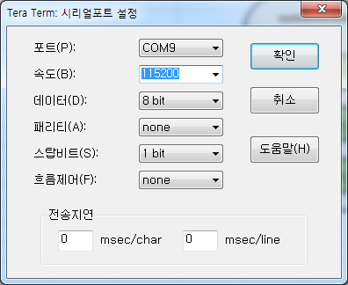

Tera Term Set-up
 | 1. Tera Term 실행 후 아래와 같이 Port를 설정한다.
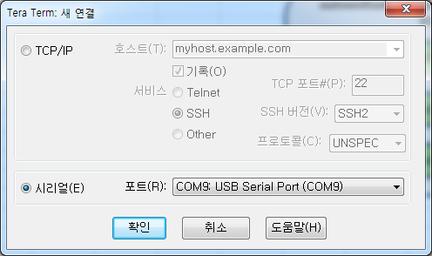

 | 2. Tera Term에서 설정 > 시리얼포트( E )를 선택한다.
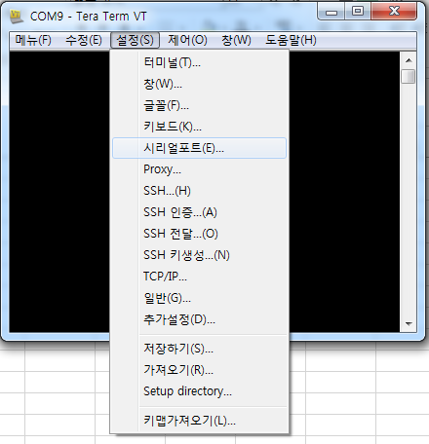

 | 3. 시리얼포트를 아래와 같이 설정한다.

Debug command
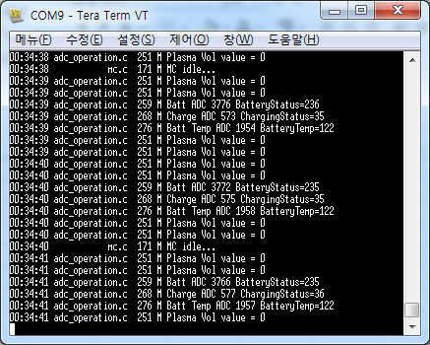
debug high | 기본 상태로 event가 발생했을때만 그 event에 대한 debug massage가 올라옴
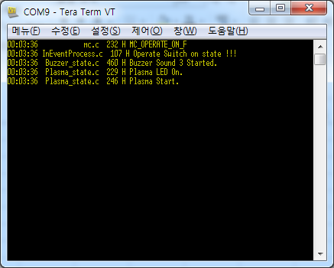

debug low | 동작중이 모든 function에 대한 debug massage가 올라옴
inevent low | 동작중이 모든 function에 대한 debug massage가 올라옴

FW Download
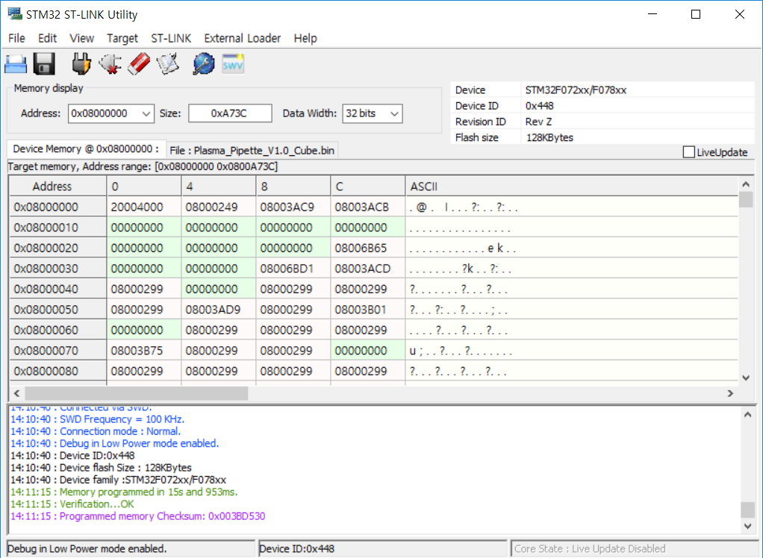
Plasma Pipette F/W Download manual |  |  | ◈ Pipette Download를 위한 H/W 구성도
 | 1. STM32 ST-LINK Utility 실행 |  |  | Pipette, JTAG PCB 구성도
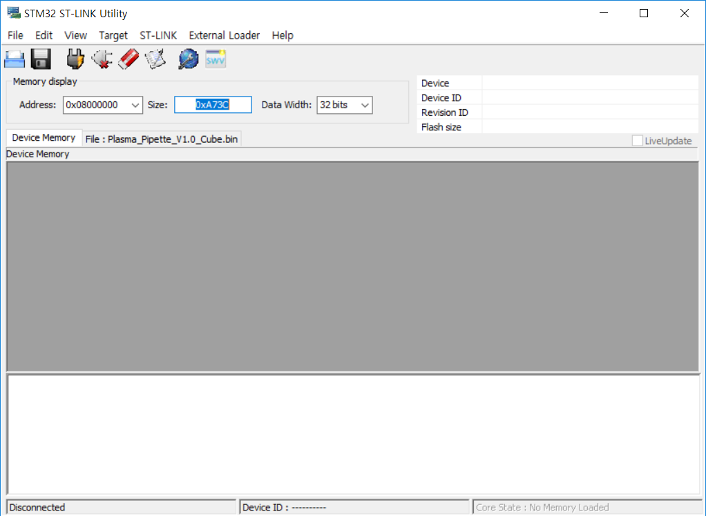
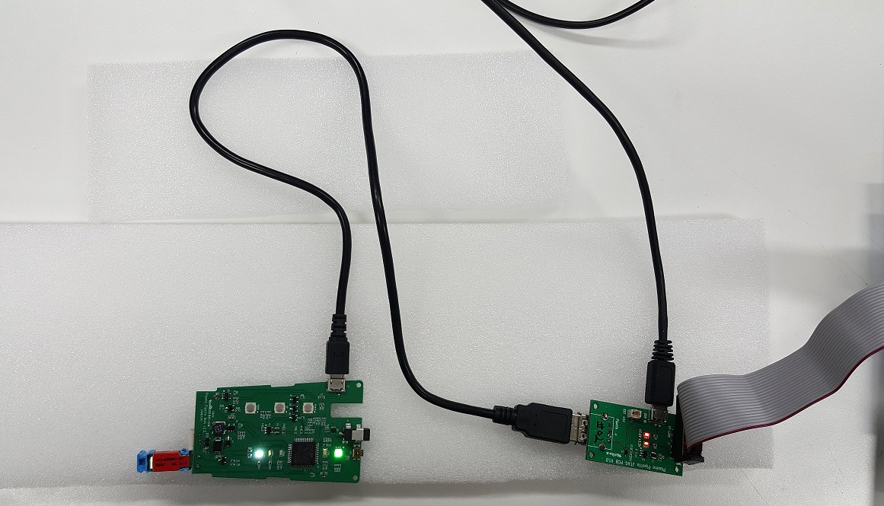
USB 충전기
ST-Link/V2
Pipette USB

 | 2. Target > Setting 선택 |  |  | ST-Link/V2, JTAG PCB 구성도
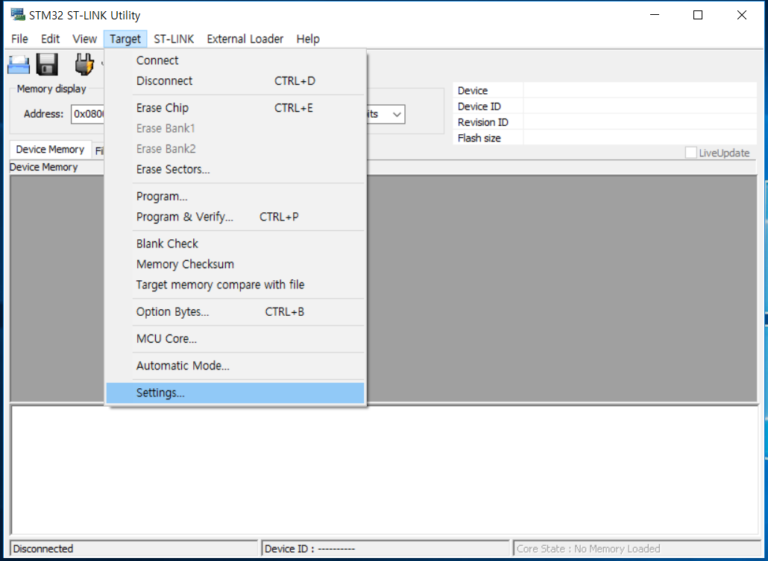
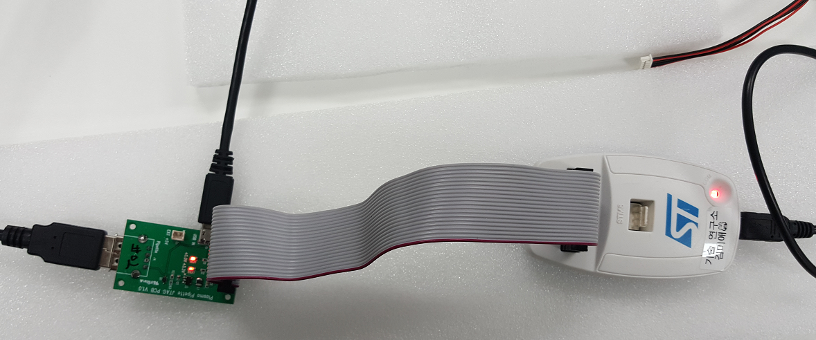
ST-Link/V2
USB 충전기
Pipette USB

 | 3. 아래와 같이 설정
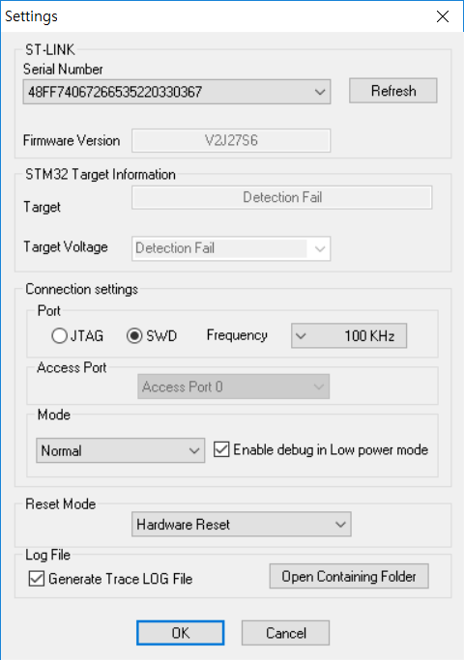

 | 4. Connect 버튼을 누르고, PCB의 reset S/W를 누르면 Connection이 된다.
 |  | 초기 Download가 안된 상태에서는 아래와 같이 모든 memory 영역이 F로 채워진다.
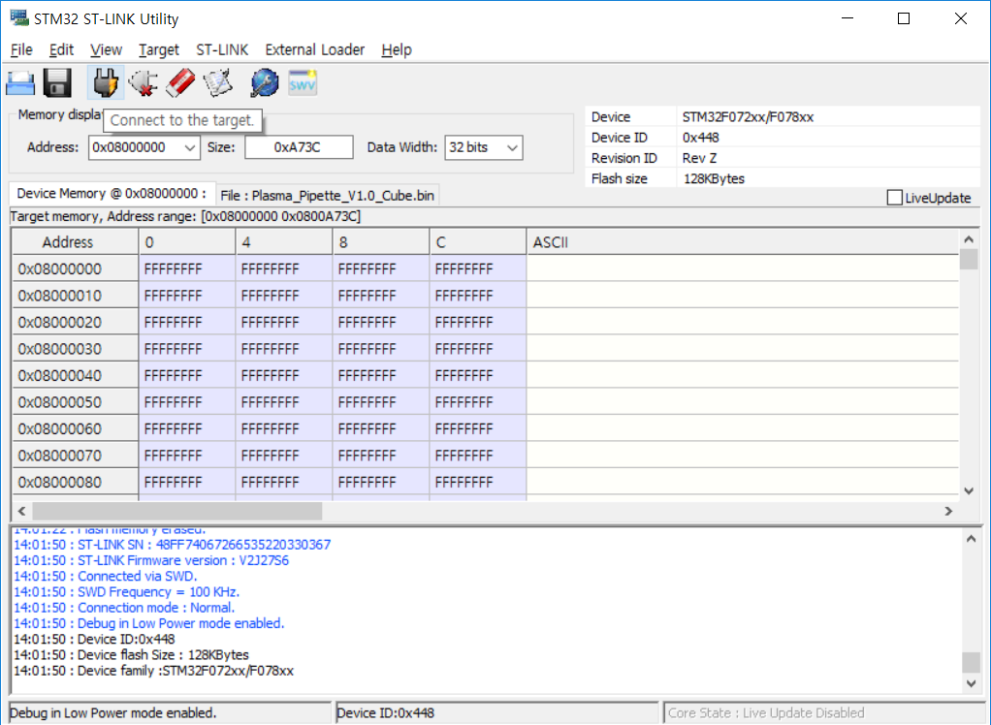

 | 5. Full chip erase 버튼을 선택하여 기존 Data를 지운다.


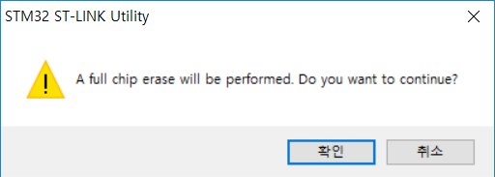

 | 6. Program verify 버튼을 선택하면 아래의 화면이 뜬다.
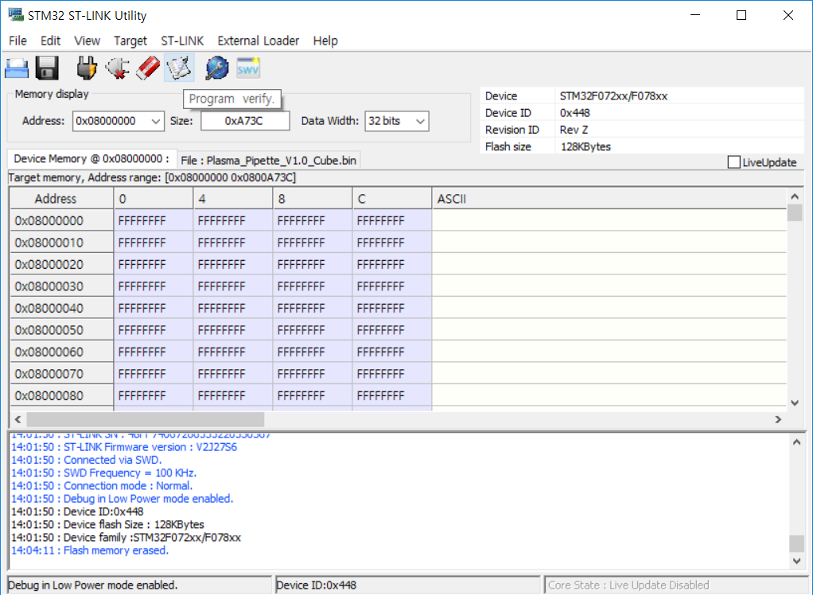

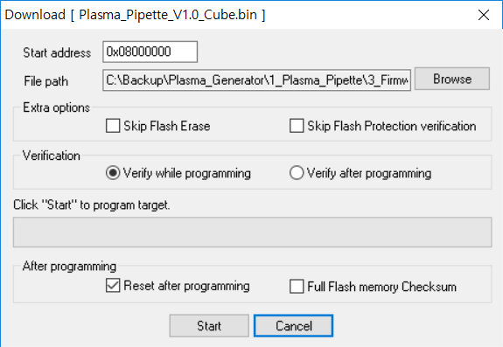

 | 7. Browse를 선택하여, Download하고자하는 Binary file를 선택하고, Start 버튼을 선택한다.
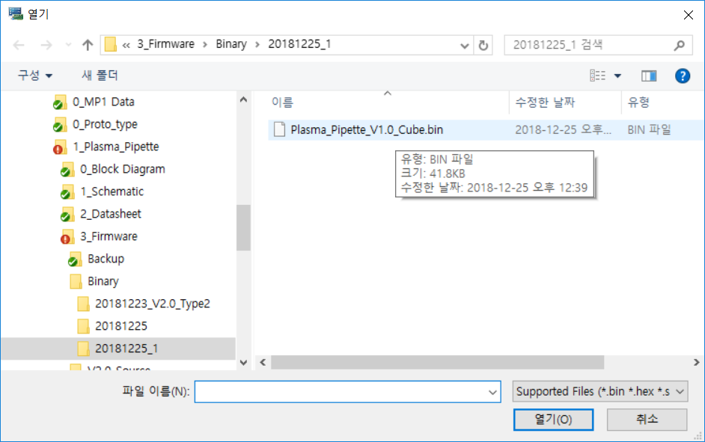

 | 8. Start 버튼을 선택하면, Download가 진행된다.
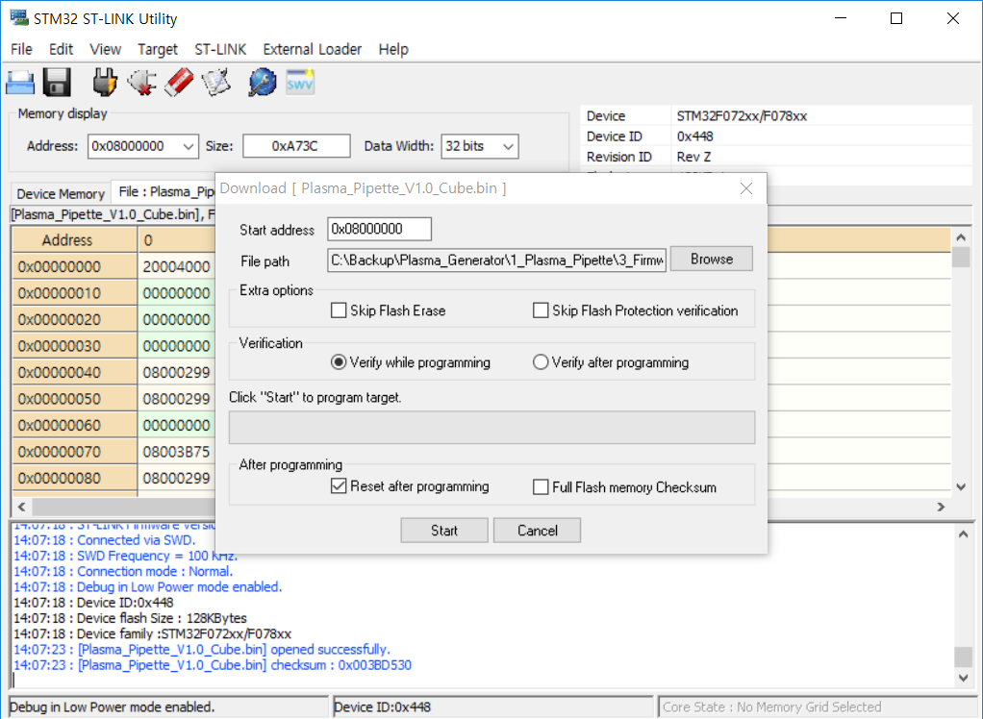

 | 9. Download가 완료되면, 아래와 같은 화면이 display 된다.

